상품제안서
나오 접이식 노트북 테블릿 받침대 | 상품코드: S37110

 |  |  |  |  |  |  | 02-713-8555 | www.synergygift.co.kr
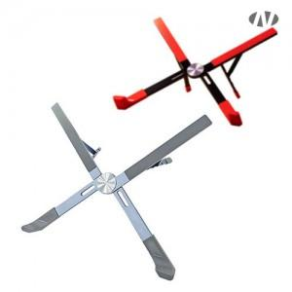 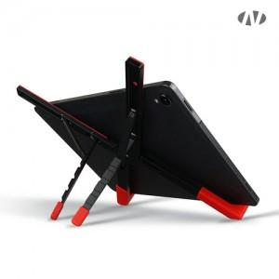 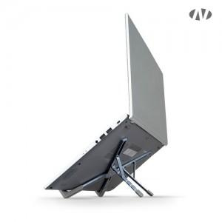

【상세/제작정보】 | 인쇄 최대사이즈<br>레이저인쇄 : 가로 40mm x 세로 10mm

【인쇄/포장옵션】 | 레이저, DTF[UV스티커] / 포장지포장

【공급단가】 | 수량 | 50~ | 100~ | 500~ | 1,000~ | 3,000~
*VAT별도 | 그레이 | 9,650원 | 9,400원 | 8,780원 | 8,640원 | 8,480원
 | 레드 | 9,650원 | 9,400원 | 8,780원 | 8,640원 | 8,480원

【상품 URL】 | https://www.synergygift.co.kr:443/src/goods_detail.php?gdno=37110

